월
● [2026년 1월] 에덴장애인종합복지관 식단표 ●

 | 월 | 화 | 수 | 목 | 금
 |  |  |  | 1 | 2
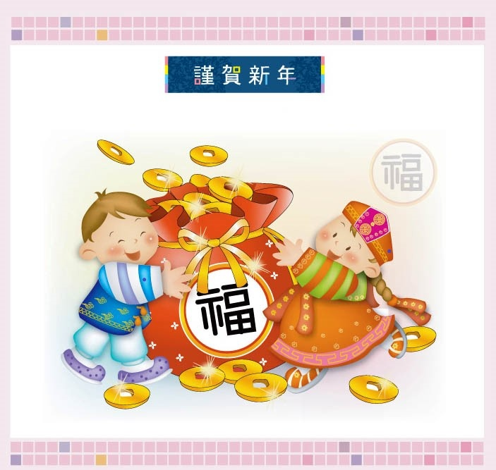
점심 |  |  |  |  | 잡곡밥
 |  |  |  |  | 시금치된장국
 |  |  |  |  | 돈육떡찜
 |  |  |  |  | 오색모듬전
 |  |  |  |  | 무생채
 |  |  |  |  | 포기김치
열량 |  |  |  |  | 579
 | 5 | 6 | 7 | 8 | 9
점심 | 잡곡밥 | 잡곡밥 | 오므라이스&소스 | 잡곡밥 | 잡곡밥
 | 콩나물국 | 된장찌개 | 팽이미소장국 | 어묵매운탕 | 얼갈이된장국
 | 돈육두루치기 | 돈육강정 | 후랑크소시지구이 | 미트볼데리야끼 | 닭갈비
 | 감자채햄볶음 | 미니새송이조림 | 푸실리샐러드 | 브로컬리맛살샐러드 | 올방개묵야채무침
 | 물미역&초장 | 오이양파무침 | 요구르트 | 마늘쫑무침 | 숙주나물
 | 포기김치 | 포기김치 | 포기김치 | 포기김치 | 포기김치
열량 | 525 | 522 | 545 | 555 | 549
 | 12 | 13 | 14 | 15 | 16
점심 | 잡곡밥 | 잡곡밥 | 꼬치어묵국 | 잡곡밥 | 잡곡밥
 | 고추장찌개 | 조랭이미역국 | 김가루주먹밥 | 두부김치국 | 들깨미역국
 | 새우까스&소스 | 오징어버섯초무침 | 국물떡볶이 | 모듬장조림 | 콩나물불고기
 | 마늘쫑어묵볶음 | 세발나물전 | 순대찜 | 무말랭이무침 | 고구마튀김
 | 콩나물무침 | 연근땅콩조림 | 단무지 | 미역줄기볶음 | 무생채
 | 포기김치 | 포기김치 | 포기김치 | 깍두기 | 포기김치
열량 | 544 | 517 | 599 | 511 | 554
 | 19 | 20 | 21 | 22 | 23
점심 | 잡곡밥 | 잡곡밥 | 마파두부덮밥 | 잡곡밥 | 잡곡밥
 | 북어해장국 | 근대된장국 | 계란파국 | 부대찌개 | 홍합미역국
 | 훈제오리찜 | 돈까스&소스 | 순살깐풍기 | 동그랑땡전 | 닭볶음탕
 | 도토리묵&양념장 | 감자샐러드 | 오복지무침 | 사각어묵볶음 | 콘샐러드
 | 오이맛살냉채 | 청경채무침 | 요구르트 | 톳초장무침 | 물파래무무침
 | 포기김치 | 포기김치 | 포기김치 | 포기김치 | 포기김치
열량 | 535 | 559 | 599 | 520 | 557
 | 26 | 27 | 28 | 29 | 30
점심 | 잡곡밥 | 잡곡밥 | 쌀국수 | 잡곡밥 | 잡곡밥
 | 순두부찌개 | 소고기미역국 | 추가밥 | 황태미역국 | 시래기된장국
 | 돈육간장불고기 | 가자미구이 | 춘권 | 오징어떡볶음 | 매운돈사태찜
 | 파래김&양념장 | 매콤두부조림 | 마카로니샐러드 | 청포묵김무침 | 부추전
 | 봄동무침 | 숙주나물 | 오이지무침 | 깻잎지 | 콩나물무침
 | 포기김치 | 포기김치 | 포기김치 | 포기김치 | 포기김치
열량 | 535 | 570 | 545 | 597 | 554
◆ 원산지 표시 ◆ 쌀:국내산 / 배추김치:배추(국내산),고춧가루(국내산) / 소고기 및 가공품:호주산 / 돼지고기 및 가공품:국내산 / 두부류 및 콩가공품(대두):수입산 명태(북어,코다리):러시아산 / 오리:중국산 / 고등어:국내산 / 갈치:모로코산 / 낙지,쭈꾸미:베트남산 / 꽃게:중국산 / 조기:기니산 참치캔(가다랑어):원양산 / 닭가공품:국내산 / 닭갈비,닭볶음탕:국내산,브라질산 섞음 / 오징어 및 가공품:중국산 ◆ 식단표 작성 : 청밀 영양사 심혜영 에덴장애인종합복지관

1주
● 주간식단표 ●

 | 월 | 화 | 수 | 목 | 금
 |  |  |  | 1 | 2
점심 |  |  |  |  | 잡곡밥
 |  |  |  |  | 시금치된장국
 |  |  |  |  | 돈육떡찜
 |  |  |  |  | 오색모듬전
 |  |  |  |  | 무생채
 |  |  |  |  | 포기김치
열량 |  |  |  |  | 579
◆ 원산지 표시 ◆ 쌀:국내산 / 배추김치:배추(국내산),고춧가루(국내산) / 소고기 및 가공품:호주산 / 돼지고기 및 가공품:국내산 / 두부류 및 콩가공품(대두):수입산 명태(북어,코다리):러시아산 / 오리:중국산 / 고등어:국내산 / 갈치:모로코산 / 낙지,쭈꾸미:베트남산 / 꽃게:중국산 참치캔(가다랑어):원양산 / 닭가공품:국내산 / 닭갈비,닭볶음탕:국내산,브라질산 섞음 / 오징어 및 가공품:중국산 ◆ 식재 사정 및 식수인원에 의하여 식단은 변경될 수 있습니다.

2주
● 주간식단표 ●

 | 월 | 화 | 수 | 목 | 금
 | 5 | 6 | 7 | 8 | 9
점심 | 잡곡밥 | 잡곡밥 | 오므라이스&소스 | 잡곡밥 | 잡곡밥
 | 콩나물국 | 된장찌개 | 팽이미소장국 | 어묵매운탕 | 얼갈이된장국
 | 돈육두루치기 | 돈육강정 | 후랑크소시지구이 | 미트볼데리야끼 | 닭갈비
 | 감자채햄볶음 | 미니새송이조림 | 푸실리샐러드 | 브로컬리맛살샐러드 | 올방개묵야채무침
 | 물미역&초장 | 오이양파무침 | 요구르트 | 마늘쫑무침 | 숙주나물
 | 포기김치 | 포기김치 | 포기김치 | 포기김치 | 포기김치
열량 | 525 | 522 | 545 | 555 | 549
◆ 원산지 표시 ◆ 쌀:국내산 / 배추김치:배추(국내산),고춧가루(국내산) / 소고기 및 가공품:호주산 / 돼지고기 및 가공품:국내산 / 두부류 및 콩가공품(대두):수입산 명태(북어,코다리):러시아산 / 오리:중국산 / 고등어:국내산 / 갈치:모로코산 / 낙지,쭈꾸미:베트남산 / 꽃게:중국산 참치캔(가다랑어):원양산 / 닭가공품:국내산 / 닭갈비,닭볶음탕:국내산,브라질산 섞음 / 오징어 및 가공품:중국산 ◆ 식재 사정 및 식수인원에 의하여 식단은 변경될 수 있습니다.

3주
● 주간식단표 ●

 | 월 | 화 | 수 | 목 | 금
 | 12 | 13 | 14 | 15 | 16
점심 | 잡곡밥 | 잡곡밥 | 꼬치어묵국 | 잡곡밥 | 잡곡밥
 | 고추장찌개 | 조랭이미역국 | 김가루주먹밥 | 두부김치국 | 들깨미역국
 | 새우까스&소스 | 오징어버섯초무침 | 국물떡볶이 | 모듬장조림 | 콩나물불고기
 | 마늘쫑어묵볶음 | 세발나물전 | 순대찜 | 무말랭이무침 | 고구마튀김
 | 콩나물무침 | 연근땅콩조림 | 단무지 | 미역줄기볶음 | 무생채
 | 포기김치 | 포기김치 | 포기김치 | 깍두기 | 포기김치
열량 | 544 | 517 | 599 | 511 | 554
◆ 원산지 표시 ◆ 쌀:국내산 / 배추김치:배추(국내산),고춧가루(국내산) / 소고기 및 가공품:호주산 / 돼지고기 및 가공품:국내산 / 두부류 및 콩가공품(대두):수입산 명태(북어,코다리):러시아산 / 오리:중국산 / 고등어:국내산 / 갈치:모로코산 / 낙지,쭈꾸미:베트남산 / 꽃게:중국산 참치캔(가다랑어):원양산 / 닭가공품:국내산 / 닭갈비,닭볶음탕:국내산,브라질산 섞음 / 오징어 및 가공품:중국산 ◆ 식재 사정 및 식수인원에 의하여 식단은 변경될 수 있습니다.

4주
● 주간식단표 ●

 | 월 | 화 | 수 | 목 | 금
 | 19 | 20 | 21 | 22 | 23
점심 | 잡곡밥 | 잡곡밥 | 마파두부덮밥 | 잡곡밥 | 잡곡밥
 | 북어해장국 | 근대된장국 | 계란파국 | 부대찌개 | 홍합미역국
 | 훈제오리찜 | 돈까스&소스 | 순살깐풍기 | 동그랑땡전 | 닭볶음탕
 | 도토리묵&양념장 | 감자샐러드 | 오복지무침 | 사각어묵볶음 | 콘샐러드
 | 오이맛살냉채 | 청경채무침 | 요구르트 | 톳초장무침 | 물파래무무침
 | 포기김치 | 포기김치 | 포기김치 | 포기김치 | 포기김치
열량 | 535 | 559 | 599 | 520 | 557
◆ 원산지 표시 ◆ 쌀:국내산 / 배추김치:배추(국내산),고춧가루(국내산) / 소고기 및 가공품:호주산 / 돼지고기 및 가공품:국내산 / 두부류 및 콩가공품(대두):수입산 명태(북어,코다리):러시아산 / 오리:중국산 / 고등어:국내산 / 갈치:모로코산 / 낙지,쭈꾸미:베트남산 / 꽃게:중국산 참치캔(가다랑어):원양산 / 닭가공품:국내산 / 닭갈비,닭볶음탕:국내산,브라질산 섞음 / 오징어 및 가공품:중국산 ◆ 식재 사정 및 식수인원에 의하여 식단은 변경될 수 있습니다.

5주
● 주간식단표 ●

 | 월 | 화 | 수 | 목 | 금
 | 26 | 27 | 28 | 29 | 30
점심 | 잡곡밥 | 잡곡밥 | 쌀국수 | 잡곡밥 | 잡곡밥
 | 순두부찌개 | 소고기미역국 | 추가밥 | 황태미역국 | 시래기된장국
 | 돈육간장불고기 | 가자미구이 | 춘권 | 오징어떡볶음 | 매운돈사태찜
 | 파래김&양념장 | 매콤두부조림 | 마카로니샐러드 | 청포묵김무침 | 부추전
 | 봄동무침 | 숙주나물 | 오이지무침 | 깻잎지 | 콩나물무침
 | 포기김치 | 포기김치 | 포기김치 | 포기김치 | 포기김치
열량 | 535 | 570 | 545 | 597 | 554
◆ 원산지 표시 ◆ 쌀:국내산 / 배추김치:배추(국내산),고춧가루(국내산) / 소고기 및 가공품:호주산 / 돼지고기 및 가공품:국내산 / 두부류 및 콩가공품(대두):수입산 명태(북어,코다리):러시아산 / 오리:중국산 / 고등어:국내산 / 갈치:모로코산 / 낙지,쭈꾸미:베트남산 / 꽃게:중국산 참치캔(가다랑어):원양산 / 닭가공품:국내산 / 닭갈비,닭볶음탕:국내산,브라질산 섞음 / 오징어 및 가공품:중국산 ◆ 식재 사정 및 식수인원에 의하여 식단은 변경될 수 있습니다.

